Obuwie_klas_II_elektryk_model_A
 |  |  |  |  | baza-nw.ciop.pl
Kalkulator naddatków wymiarowych wynikających stosowania środków ochrony nóg
Klasyfikacja II – całogumowe
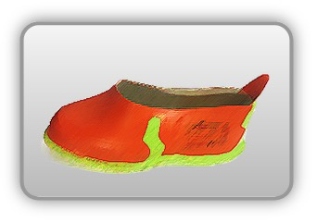 | Obuwie o właściwościach ochronnych dla elektryków – półbuty elektroizolacyjne – nakładane na obuwie
Właściwości ochronne |  |  |  | 
Klasyfikacja II Model – półbut HRO SRC AC (klasa O) • odporność mechaniczna • odporność wodę • elektroizolacyjność – odporność elektryczna 17 kV napiecia przemiennego • odporność poślizg • odporność kontakt gorącym podłożem

Kalkulator naddatków wymiarowych obuwia o właściwościach ochronnych dla elektryków – półbuty elektroizolacyjne – nakładane na obuwie
Typ NW | miara antropo­metryczna* y1, y2, x1, z1, o1 [cm] | wymiar całkowity Y1, Y2, X1, Z1, O1 [cm] |  | wymiar naddatku [cm] |  | przyrost względny [%]
 |  | min | max | min | max | min | max
NW wysokości Y1 (pięta) | 194.0 | 195.4 | 195.9 | 1.4 | 1.9 | 0.7 | 1.0
NW wysokości Y2 (palce) | 6.0 | 6.8 | 7.1 | 0.8 | 1.1 | 13.3 | 18.3
NW szerokości X1 | 11.5 | 13.2 | 13.6 | 1.7 | 2.1 | 14.8 | 18.3
NW długości Z1 | 29.4 | 33.4 | 34.4 | 4.0 | 5.0 | 13.6 | 17.0
NW obwodu O1 | 29.0 | 36.5 | 38.1 | 7.5 | 9.1 | 25.9 | 31.4
*) Dane antropometryczne tym przypadku zawierają naddatki wymiarowe wynikające stosowania obuwia ogólnozawodowego – skórzanego (dane zawarte bazie naddatków wymiarowych baza-nw.ciop.pl).

Opracowano na podstawie wyników V etapu programu wieloletniego „Poprawa bezpieczeństwa i warunków pracy”, finansowanego w zakresie badań naukowych i prac rozwojowych ze środków Narodowego Centrum Badań i Rozwoju. Projekt I.PB.10: Opracowanie danych do nowego atlasu miar człowieka, związanych ze stosowaniem środków ochrony indywidualnej z uwzględnieniem wybranych parametrów widzenia. Koordynator programu: Centralny Instytut Ochrony Pracy – Państwowy Instytut Badawczy.

